Sheet1
 |  | M2-C0096D-13gsm棉柔SMS |  |  |  |  |  |  |  |  | Ver/ 版次：B/8
产品代码 | W2M0113W2CS
产品描述 | 13gsm 棉柔白色纺熔无纺布
产品用途 | 卫生领域-防漏隔边

COA汇报指标
 | 单位 Unit | 单个最小值 LSL |  |  |  | 目标值 Target |  | 单个最大值 USL |  |  | 测试方法 Test Method
*克重（均值） | gsm | 12.5 |  |  |  | 13 |  | 13.5 |  |  | ASTM D3776
样品尺寸:100mm x 100mm
每个分切号位均测量一个数值，记录数据
*MD强力（均值） | N/2.5cm | 10 |  |  |  | 11 |  | - |  |  | ASTM D 5035
*CD强力（均值） | N/2.5cm | 4 |  |  |  | 5 |  | - |  |  | ASTM D 5035
MD伸长率 | % | 30 |  |  |  | 55 |  | 100 |  |  | ASTM D 5035
CD伸长率 | % | 30 |  |  |  | 65 |  | 100 |  |  | ASTM D 5035
[试样宽度] 25mm，[夹距] 100mm，[测试速度] 300mm/min
HSH 抗静水压 | mmH2O | 120 |  |  |  | 150 |  | - |  |  | WSP 80.6
测试面积：100cm2, 速度: 60mbar/min，第三个水珠出现时读数；
耐磨 | 等级 | 3.5 |  |  |  | 4 |  | 5 |  |  | ASTM D4966
 | 花面朝上，磨料为自身布样，花面对花面，9kpa重锤，磨30圈
MD柔软度 | G | - |  |  |  | 6 |  | 11 |  |  | INDA IST90.3
CD柔软度 | G | - |  |  |  | 3 |  | 6 |  |  | INDA IST90.3
样品尺寸: 203mm x 203mm
控制指标
 | 单位 Unit | 单个最小值 LSL |  |  |  | 目标值 Target |  | 单个最大值 USL |  |  | 测试方法 Test Method
白度 | % | 85 |  |  |  | - |  | - |  |  | -
pH值 | - | 4.0 |  |  |  | - |  | 7.5 |  |  | -
厚度 | mm | - |  |  |  | - |  | - |  |  | -
摩擦系数 | Us | - |  |  |  | - |  | 0.5 |  |  | ASTM D1894
 | Ud | - |  |  |  | - |  | 0.45
 | 花面朝上，花面对花面
 | 留样三天后测试，记录测试数据，每个样保证5个有效数据，

外观要求 Visual requirement
外观疵点 | 描述 |  |  |  |  |  |  | 要求
小熔点 | 不带尾巴的小断丝或硬点。同一位置持续出现，称为连续熔点 |  |  |  |  |  |  | 连续超过300米，不允许；且≤5个/m2
僵块/断丝 | 掉落在布面上的熔体块或未经牵伸的硬丝条 |  |  |  |  |  |  | 面积≥5mm2 的硬质块，不允许有；
稀网 | 相对其他区域明显偏薄，纤维明显偏少的区域，克重缺失小于50%。若固定位置连续出现，则称为连续性稀网 |  |  |  |  |  |  | 面积＞150mm2，做标识
破洞 | 克重缺失大于50%或无纤维的区域 |  |  |  |  |  |  | 不允许
月牙纹 | 纤网被拉伸或堆积造成的月牙形纤网重叠 |  |  |  |  |  |  | 面积＞150mm2，做标识
横纹 | CD方向出现的连续性纤网不均或重叠 |  |  |  |  |  |  | 不允许
挂丝 | 网带表面或机器周边的条状或束状纤维在网带运行时被带入布面而形成的疵点 |  |  |  |  |  |  | 面积＞150mm2，做标识
折皱 | MD方向出现的连续性条纹，布面发生重叠 |  |  |  |  |  |  | 不允许
压点缺失 | 热轧机轧点损伤造成布面无压痕 |  |  |  |  |  |  | 超过5个相连点没有压痕或轧点，不允许
色差 | 外观颜色与正常产品颜色有明显的差异 |  |  |  |  |  |  | 不允许
波浪纹 | 熔喷头造成的布面CD方向出现厚薄不均匀的波浪形条纹 |  |  |  |  |  |  | 不允许
飞丝 | 熔喷纤维被吹断后又被带入布面的很小的纤维团 |  |  |  |  |  |  | 须立即处理
针孔 | 中间无纤维、边缘较规则，类似于针孔大小的孔洞 |  |  |  |  |  |  | 须立即处理
麻点 | 熔喷头形成的外形类似于纺粘小熔点，但在布面上不容易摸到的疵点 |  |  |  |  |  |  | 须立即处理
其它污染 | 油污、黑点、脏丝、蚊虫、灰尘、金属粉末、玻璃、木屑等 |  |  |  |  |  |  | 不允许

卷特性 Roll Characteristic
性能 | 目标值 | 下限 |  |  |  |  | 上限 |  |  | 单位
纸管内径 | 76.2 | 0 |  |  |  |  | 0 |  |  | mm
纸管厚度 | 8 | -1 |  |  |  |  | 1 |  |  | mm
纸板 | 改用双面覆膜纸板
卷上幅宽 | 订单值 | -3 |  |  |  |  | 3 |  |  | mm
纸管位移 | 0 | -3 |  |  |  |  | 3 |  |  | mm
叠形卷 | ≤2mm |  |  | 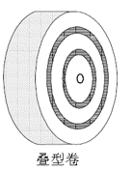
弓形卷 | ≤5mm |  |  | 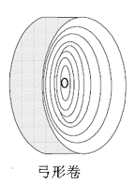
卷长 | 10600 | -50 |  |  |  |  | +100 |  |  | m
 | 分切卷长增加比例0.4%
卷径 | 800 | -20 |  |  |  |  | +10 |  |  | mm
接头+标识 | 每卷最多：1个 |  |  |  |  |  | 占总卷数： |  |  | ≤5%
 | 黑色胶带，单面全幅，加铝箔纸 |  |  |  |  |  |  |  |  | 突出5-10mm
 | 注意：铝箔纸长度方向与MD方向一致 |  |  | 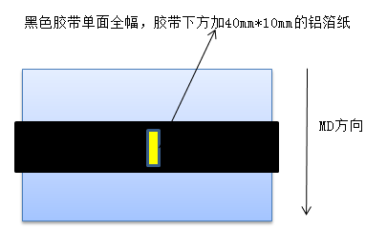
尾料接头（卷芯处标记） | 在卷芯接近纸管9米（±1米）处，做标记（假接头），要求如下： 1、全幅方向贴铝箔胶带和黑色胶带，先贴铝箔胶带，再贴黑色胶带。即黑色胶带覆盖铝箔胶带。 2、胶带突出：①如胶带突出部分附着在一层无纺布上时，胶带突出端面部分≤3mm；②如胶带突出部分没有附着在一层无纺布上时，胶带不允许突出端面； 3、控制胶带粘度，杜绝发生上下两层粘连的情况； 4、黑色胶带宽度≥30mm； 5、卷心1000米内不能做除了尾料接头外的其他接头； |  |  |  | 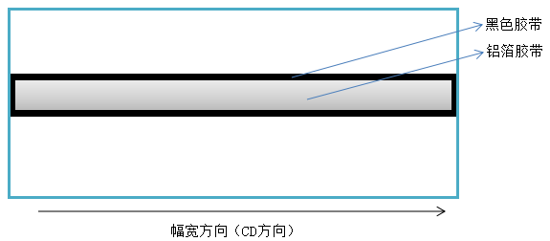
圆柱度 | ≤10mm
分切要求 | 1. 切边平整，不得有毛边或严重参次不齐
 | 2. 不得脱卷，纸管不得变形，内外松紧不得明显差异。
标签 | 系统：2#（卷、卷芯、包）； 颜色：蓝色
 | 包上加贴包标签（150mm*115mm，蓝色），标签内容为“幅宽（数字） 施胶面朝内”
 | 包上加贴客户二维码包标签（100mm*120mm，白色），标签模板如右图（仅为模板）； 使用无色透明胶带对客户二维码标签上的二维码进行防护（注意胶带一定要贴平整，有褶皱也会导致二维码不能识别） |  |  |  |  | 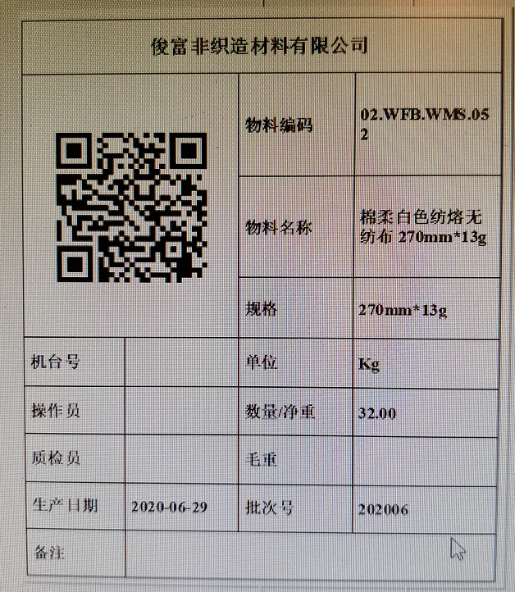 |  |  | 包上标签张贴顺序
物料编码表 | 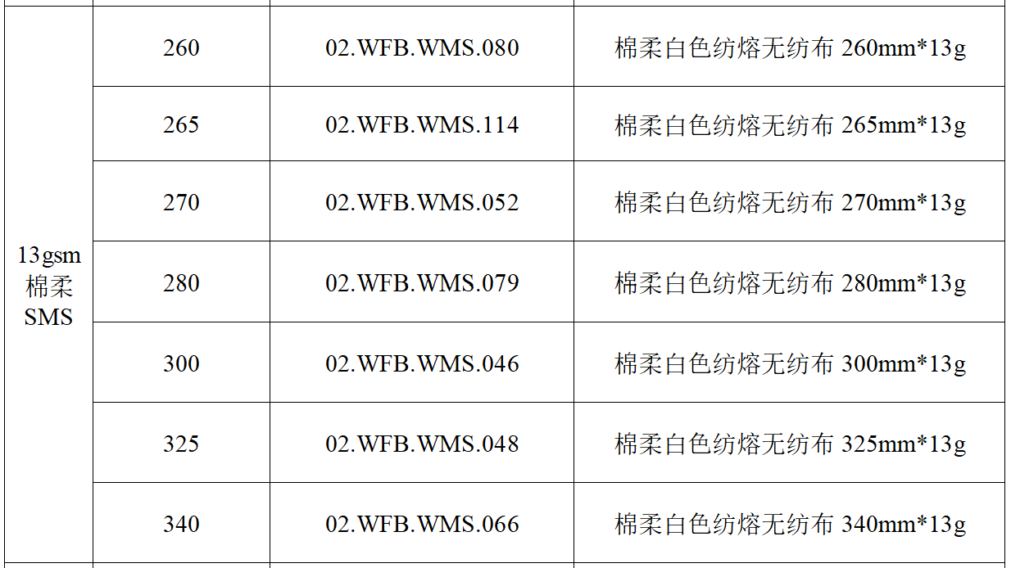

修订记录 Revision History
修订版号 | 修订日期 |  | 修订内容 |  |  |  |  |  |  |  | 修订人
B/0 | 2018.6.7 |  | 发布；换版；纸管内径由76mm（-1,+1）改为76.2mm（0,+0.3）；纸管厚度由10mm（-0.5,+0.5）改为10mm（-0.1,+0.5）；添加“分切卷长增加比例0.4%”的要求 |  |  |  |  |  |  |  | 王忠忠
B/1 | 2018.10.31 |  | 新增“纸板 改用双面覆膜纸板” |  |  |  |  |  |  |  | 王 琳
B/2 | 2019.1.7 |  | 纸管厚度由“10/-0.1/ 0.5mm” 改为 “8/-1/1mm” |  |  |  |  |  |  |  | 王 琳
B/3 | 2019.3.4 |  | 添加“内部控制指标厚度、摩擦系数，不作为COA汇报”；耐磨由（2/3/5等级）修改为（3.5/4/5等级）”；“叠形卷:布料的卷取两端要平整，位移位置要小于3mm”修改为“叠形卷≤2mm,弓形卷≤5mm并添加示意图”；添加“纸管位移（0/-3/3mm）” |  |  |  |  |  |  |  | 王 琳
B/4 | 2019.3.25 |  | “物理指标”修改为“COA汇报指标”且伸长率、耐磨等级、抗静水压、柔软度控制单点值，克重、强力按均值控制；MD强力由（8/10/-）改为（10/11/-），CD强力由（3/4/-）改为（4/5/-）；HSH抗静水压改为控制单点值（120/150/-）；新增控制指标：白度≥85，pH值（4.0-7.5），控制指标（白度，pH值，厚度，摩擦系数）控制单点值 |  |  |  |  |  |  |  | 王 琳
B/5 | 2019.3.28 |  | 卷长由10000m改为10600m |  |  |  |  |  |  |  | 王 琳
B/6 | 2019.11.12 |  | 添加“尾料接头（卷芯处标记）”的要求 |  |  |  |  |  |  |  | 张之凤
B/7 | 2019.12.16 |  | “胶带不能突出端面（与无纺布端面平齐或者两端各短5mm）”修改为“胶带突出：①如胶带突出部分附着在一层无纺布上时，胶带突出端面部分≤3mm；②如胶带突出部分没有附着在一层无纺布上时，胶带不允许突出端面” |  |  |  |  |  |  |  | 张之凤
B/8 | 2020.7.14 |  | 添加“包上加贴客户二维码包标签”；添加“物料代码表” |  |  |  |  |  |  |  | 张之凤

Sheet2
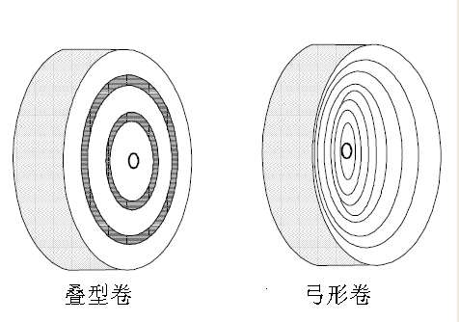
距离A

Sheet3
 |  |  |  | 物料编码 | 物料名称
 |  |  |  | 02.KZ.WFB.003 | 熔喷口罩无纺布175mm*25g
 |  |  |  | 02.KZ.WFB.020 | 熔喷口罩无纺布180mm*25g
13gsm棉柔SMS | 190 | 02.WFB.WMS.113 | 棉柔白色纺熔无纺布190（13g）-----OEM 专用 | 02.WFB.ES.F132 | SS纺粘亲水无纺布（150*13g）-南非李晓专用
13gsm棉柔SMS | 260 | 02.WFB.WMS.080 | 棉柔白色纺熔无纺布 260mm*13g | 02.WFB.PP.J202 | 棉柔爽滑拒水无纺布 （婴儿）325mm*15g
 | 265 | 02.WFB.WMS.114 | 棉柔白色纺熔无纺布 265mm*13g | 02.WFB.PP.Q074 | SS纺粘亲水无纺布220mm*13g
 | 270 | 02.WFB.WMS.052 | 棉柔白色纺熔无纺布 270mm*13g | 02.WFB.PP.Q076 | 棉柔爽滑拒水无纺布 （婴儿）325mm*20g
 | 280 | 02.WFB.WMS.079 | 棉柔白色纺熔无纺布 280mm*13g | 02.WFB.WMS.020 | SMS拒水无纺布 380（15）
 | 300 | 02.WFB.WMS.046 | 棉柔白色纺熔无纺布 300mm*13g | 02.WFB.WMS.026 | 棉柔白色纺熔无纺布 310mm*15g
 | 325 | 02.WFB.WMS.048 | 棉柔白色纺熔无纺布 325mm*13g | 02.WFB.WMS.031 | SMS拒水无纺布 170mm*15g
 | 340 | 02.WFB.WMS.066 | 棉柔白色纺熔无纺布 340mm*13g | 02.WFB.WMS.032 | 棉柔白色纺熔无纺布 250mm*15g
 | 380 | 02.WFB.WMS.084 | 超柔白色SSMMS无纺布 380mm*13g | 02.WFB.WMS.046 | 棉柔白色纺熔无纺布 300mm*13g
 |  |  |  | 02.WFB.WMS.048 | 棉柔白色纺熔无纺布 325mm*13g
 |  |  |  | 02.WFB.WMS.052 | 棉柔白色纺熔无纺布 270mm*13g
 |  |  |  | 02.WFB.WMS.066 | 棉柔白色纺熔无纺布 340mm*13g
 |  |  |  | 02.WFB.WMS.079 | 棉柔白色纺熔无纺布 280mm*13g
 |  |  |  | 02.WFB.WMS.080 | 棉柔白色纺熔无纺布 260mm*13g
 |  |  |  | 02.WFB.WMS.084 | 超柔白色SSMMS无纺布 380mm*13g
 |  |  |  | 02.WFB.WMS.113 | 棉柔白色纺熔无纺布190（13g）-----OEM 专用
 |  |  |  | 02.WFB.WMS.114 | 棉柔白色纺熔无纺布 265mm*13g

包标签
 |  | 包标签

幅宽（数字） 施胶面朝内
 |  | 幅宽（数字） 施胶面朝内 标签
客户二维码标签
 |  | 客户二维码 标签

